Sheet1
序号 | 图片 | 品名 | 型号/规格 | 数量 | 单价 | 总价 | 说明
1 | 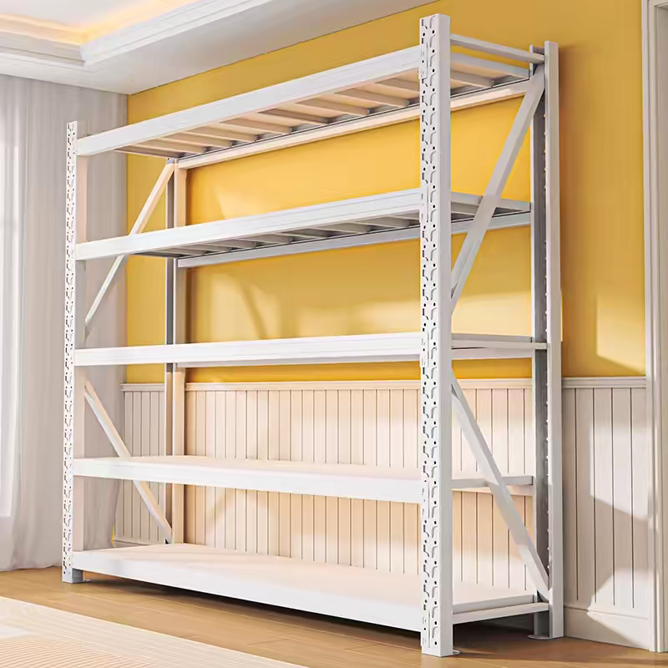 | 货架 | 2000*400*2000 | 4 | 1150.00 | 4600.00 | 1、优质一级冷轧钢板，钢板厚≥1.5mm,钢制构件经酸洗，磷化、防腐除锈处理后，表面静电喷塑处理。优质五金配件.
合计 |  |  |  |  |  | 4600.00

